Asistencia - Mes - Cantidad
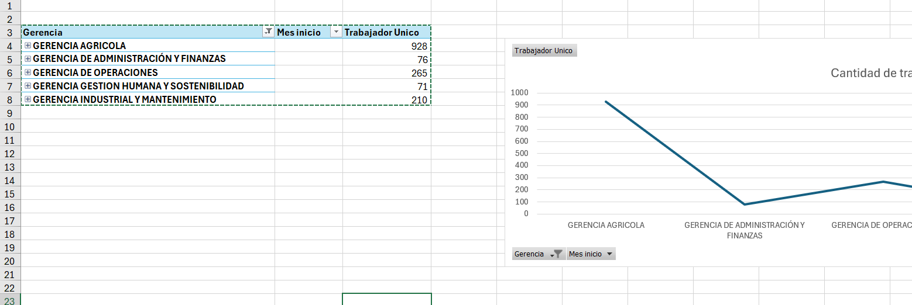
Etiquetas de fila | Cuenta de Nombre del colaborador
*
*
GERENCI A AGRICOLA | 1
SEPTIEMBRE | 1
GERENCIA AGRICOLA | 5625
ENERO | 61
FEBRERO | 796
MARZO | 929
ABRIL | 37
MAYO | 1768
JUNIO | 228
JULIO | 369
AGOSTO | 775
SETIEMBRE | 91
OCTUBRE | 473
JULIO | 8
SEPTIEMBRE | 90
GERENCIA DE ADMINISTRACIÓN Y FINANZAS | 377
ENERO | 3
FEBRERO | 12
MARZO | 11
MAYO | 123
JUNIO | 14
JULIO | 99
AGOSTO | 29
SETIEMBRE | 65
OCTUBRE | 18
JULIO | 1
SEPTIEMBRE | 2
GERENCIA DE OPERACIONES | 2655
ENERO | 14
FEBRERO | 90
MARZO | 1773
MAYO | 272
JUNIO | 19
JULIO | 83
AGOSTO | 83
SETIEMBRE | 240
OCTUBRE | 41
SEPTIEMBRE | 40
GERENCIA GESTION HUMANA Y SOSTENIBILIDAD | 276
FEBRERO | 38
MARZO | 21
ABRIL | 5
MAYO | 99
JUNIO | 45
JULIO | 13
AGOSTO | 4
SETIEMBRE | 19
OCTUBRE | 25
SEPTIEMBRE | 7
GERENCIA INDUSTRIAL Y MANTENIMIENTO | 1251
ENERO | 55
FEBRERO | 40
MARZO | 551
ABRIL | 14
MAYO | 305
JUNIO | 34
JULIO | 63
AGOSTO | 106
SETIEMBRE | 35
OCTUBRE | 5
SEPTIEMBRE | 43
Total general | 10185

Asistencia - Gerencia
Gerencia | Descripción del curso | Cantidad de empleados
GERENCIA AGRICOLA |  | 5625
GERENCIA DE ADMINISTRACIÓN Y FINANZAS |  | 377
GERENCIA DE OPERACIONES |  | 2655
GERENCIA GESTION HUMANA Y SOSTENIBILIDAD |  | 276
GERENCIA INDUSTRIAL Y MANTENIMIENTO |  | 1251

Error
Cantidad de trabajadores
Gerencia | Mes inicio | Trabajador Unico
GERENCIA AGRICOLA |  | 928
GERENCIA DE ADMINISTRACIÓN Y FINANZAS |  | 76
GERENCIA DE OPERACIONES |  | 265
GERENCIA GESTION HUMANA Y SOSTENIBILIDAD |  | 71
GERENCIA INDUSTRIAL Y MANTENIMIENTO |  | 210

